OHJEET
Tuella rahoitettujen komponenttien ilmoittaminen
Investointituella rahoitetut komponentit ilmoitetaan tämän Excelin avulla. Valvontamenetelmien mukaan verkon rakentamiseen saaduilla tuilla tai kompensaatioilla rahoitettuja komponentteja ei lasketa mukaan verkko-omaisuuden oikaistuun jälleenhankinta- ja nykykäyttöarvoon.
Kaikki käytössä olevat yksikköhintaluettelon mukaiset verkkokomponentit ilmoitetaan rakennetiedoissa Rakennetiedot-välilehdelle riippumatta siitä, onko niiden rakentamiseen saatua tukia. Tähän Exceliin ilmoitetaan tuella rahoitettujen komponenttien tiedot, jotta niiden jälleenhankinta- ja nykykäyttöarvot voidaan vähentää kohtuullisen tuoton laskennassa käytettävästä jälleenhankinta- ja nykykäyttöarvosta pois.
Voit käyttää samaa Exceliä koko valvontajakson kopioimalla aikaisemmin toimitetun Excelin, syöttämällä uuden ilmoitusvuoden ja KHI:n sekä päivittämällä välilehtien tiedot ja ilmoittamalla mahdolliset uudet investoinnit kyseisen vuoden välilehdelle. Esimerkiksi, kun ilmoitat vuoden 2025 rakennetietoja ja tuella rahoitettuja komponentteja, voit kopioida vuoden 2024 tiedoissa lähettämäsi Excelin, syöttää kopioituun Exceliin ilmoitusvuodeksi 2025, lisätä vuoden 2025 kuluttajahintaindeksin, päivittää tiedot "Investoinnit ennen 2024" -välilehdelle (määrät, keski-iät ja puretut), ilmoittaa puretut komponentit välilehdelle "2024", jos niitä on ja lisätä mahdolliset ilmoitusvuoden 2025 tuella rahoitetut investoinnit. Jos siis käytät tulevina vuosina aiemmin toimittamaasi Exceliä pohjana ilmoituksessa, muista päivittää kaikkien välilehtien tiedot ajantasalle!
Huom!
Syötä Excelissä arvoja ainoastaan valkoisella pohjalla oleviin soluihin. Excelissä ei saa muuttaa kaavoja, lisätä rivejä tai tehdä muitakaan muutoksia!
Ohjeet Excelin täyttämiseen:
1. Ilmoita Parametrit-välilehdelle ilmoitusvuosi (2024, 2025...) sen mukaan, minkä vuoden tietoja ilmoitat. Vuonna 2025 ilmoitetaan vuoden 2024 rakennetiedot, vuonna 2026 vuoden 2025 tiedot jne.
1a. Jos käytät ilmoitusvuodesta 2025 alkaen pohjana vanhaa aikaisemmin toimitettua Exceliä, syötä ilmoitusvuoden kuluttajahintaindeksi Parametrit-välilehdelle.
2. Ilmoita välilehdille tuella rahoitettujen komponenttien määrät sen mukaan, milloin tuella rahoitettu komponentti on otettu käyttöön.
2a. Ilmoita "Investoinnit ennen 2024 "-välilehdelle "Komponentin kokonaismäärä" -sarakkeeseen tuella rahoitetuissa hankkeissa rakennettujen komponenttien kokonaismäärä
2b. Ilmoita välilehdille "2024...2027" investoinnit vuodesta 2024 alkaen "Investoinnit"-sarakkeeseen (komponentin kokonaismäärä lasketaan kaavalla investoinnit - puretut)
3. Ilmoita "Tuella rahoitettu osuus" -sarakkeeseen komponentin tuettu osuus prosentteina. Jos komponentin rakentamiseen on saatu esim. 70 % tukea, ilmoita sarakkeeseen arvo "70".
Mikäli tiettyä komponenttia on rakennettu useassa eri tukea saaneessa hankkeessa ja tukea on saatu hankkeissa tälle komponentille eri osuuksin, ilmoita komponentin määrällä painotettu prosenttimäärä. Jos esimerkiksi yhdessä tukea saaneessa hankkeessa on rakennettu yhteensä 10 km Sparrow-johtoa ja hanke on saanut 50 % tukea kokonaiskustannuksista ja toisessa tuetussa hankkeessa Sparrow-johtoa on rakennettu 20km ja tukea on saatu 100 %, ilmoitetaan Sparrow:n kokonaismääräksi 30km ja Tuella rahoitetuksi osuudeksi (10km*50%+20km*100%)/30km = 83,333%
4. Ilmoita investoinneille, jotka on tehty ennen vuotta 2024, komponenttien keski-ikä ilmoitusvuoden lopun mukaisessa tilanteessa.
5. Ilmoita komponenteille pitoajat välilehdelle "Investoinnit ennen 2024". Pitoaikojen tulee olla samat kuin rakennetiedoissa vastaavilla komponenteilla.
6. Jos tuella rahoitettuja komponentteja puretaan, ilmoita purettujen määrät välilehdille sen mukaan, milloin purettu komponentti on otettu käyttöön.
7. Jos tuella rahoitetuissa hankkeissa on rakennettu kaasuputkia, syötä kaivun hintavaikutukset "Kaivun hintavaikutus"-välilehdelle. Ohjeet hintavaikutuksen syöttämiseen kyseisellä välilehdellä.
8. Tarkasta välilehdillä oleva "Tarkastus"-sarake. Kaikissa sarakkeen soluissa tulisi olla vihreällä pohjalla teksti "OK". Jos jossain solussa on punaisella pohjalla oleva teksti, toimi sen antaman ohjeen mukaan.
9. Syötä "Verkonarvolaskelma"-välilehdellä olevat tiedot valvontatietojärjestelmään rakennetietojen "Tuella rahoitetut komponentit" -välilehdelle.
Kun lopulliset yksikköhinnat määritetään verkkokomponenteille valvontajakson lopuksi, Energiavirasto syöttää valvontajakson aikana toimitettuihin Exceleihin lopulliset yksikköhinnat, joilla valvontapäätöksessä vahvistettava verkonarvo lasketaan.

Parametrit
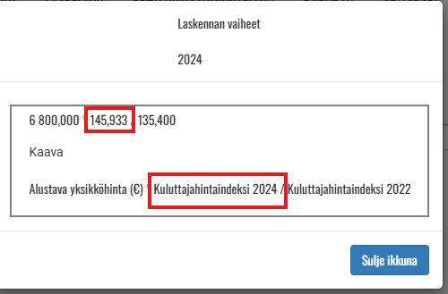
Verkonhaltijan nimi /Nätinnehavarens namn

Syötä tähän se vuosi, jonka rakennetietoja ilmoitetaan. Esim. vuonna 2025 ilmoitetaan vuoden 2024 rakennetiedot. /
Ilmoitusvuosi / Rapporteringsår | 2024

Syötä kuluttajahintaindeksi, jos ilmoitat kyseisen vuoden investointeja. Alla ohjeet indeksin tarkastamiseen
Kuluttajahintaindeksit / Konsumentprisindex
KHI 2022 | 135.400000
KHI 2024 | 145.933333
KHI 2025
KHI 2026
KHI 2027
Klikkaa mitä tahansa Alustava yksikköhinta -solua Rakennetiedot-välilehdellä.

Kaivun hintavaikutus
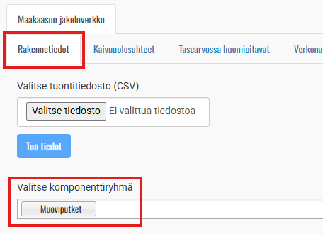
Investointivuosi | Kaivuun hintavaikutus €/m
 | Alustava | Lopullinen
≤2023
2024
2025
2026
Kaivun hintavaikutuksen tarkastamiseen valitse mikä tahansa putkiryhmä
2027

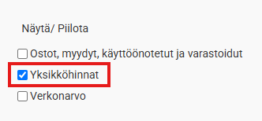

Valitse Näytä/Piilota -valikosta "Yksikköhinnat"

Hintavaikutus löytyy sarakkeista Alustava ja lopullinen kaivun hintavaikutus.

